Solicitud
Solicitud de Acceso a Aplicaciones
Ecuador
LABORATORIO FARMALIGHT

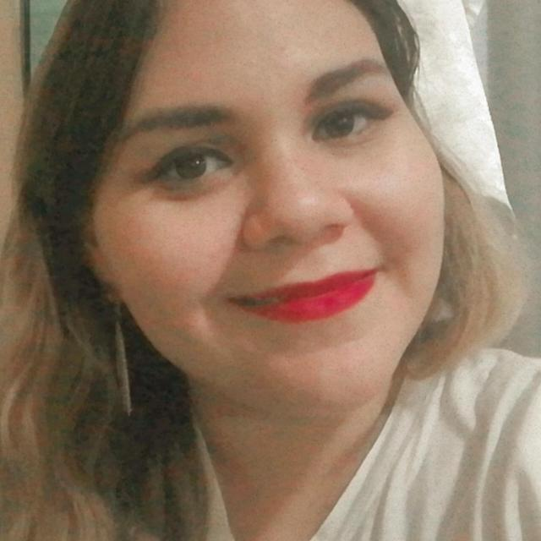

Apellidos: | VELEZ VERGARA | Empresa | FARMALIGHT
Nombres: | SELENE DE LAS MERCEDES | MESA
F. Nacimiento: | 1995-09-29 | Cargo: | ASISTENTE DE VENTAS
F. Ingreso | 2021-01-07 | Reemplazo de: | NUEVA PLAZA
Tipo de Movimiento: | Alta | Reporta A: | FREDDY NAVARRETE
# de Cédula | 0953496916

APLICACIONES
CV4 | NO | Correo Institucional | SI
MBA3 | NO | Internet | SI

OBSERVACIONES:

CHECK LIST
INDUCCION TTHH
INDUCCION SEGURIDAD
INDUCCION ASEGURAMIENTO

